Bills
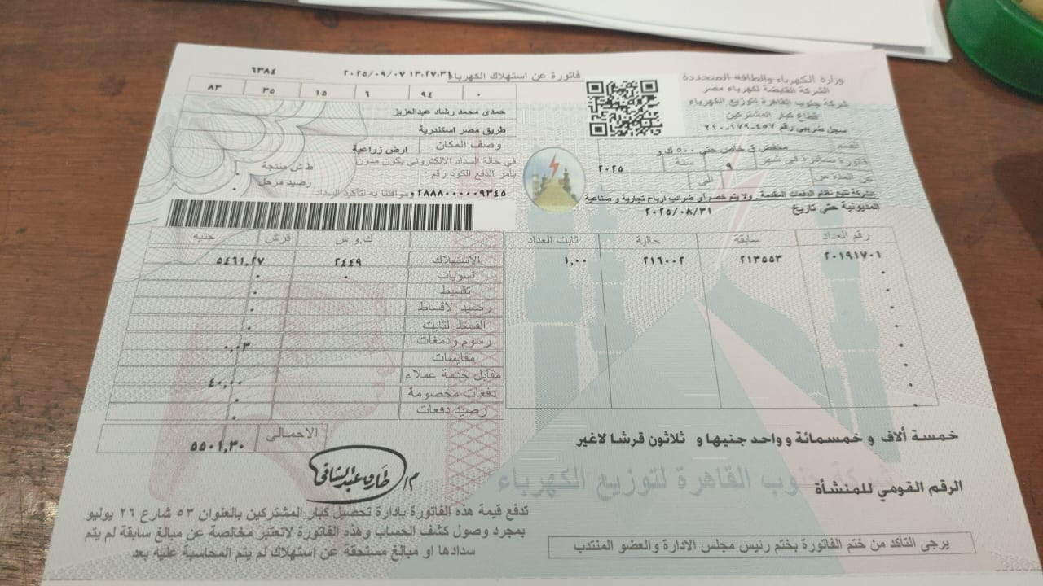
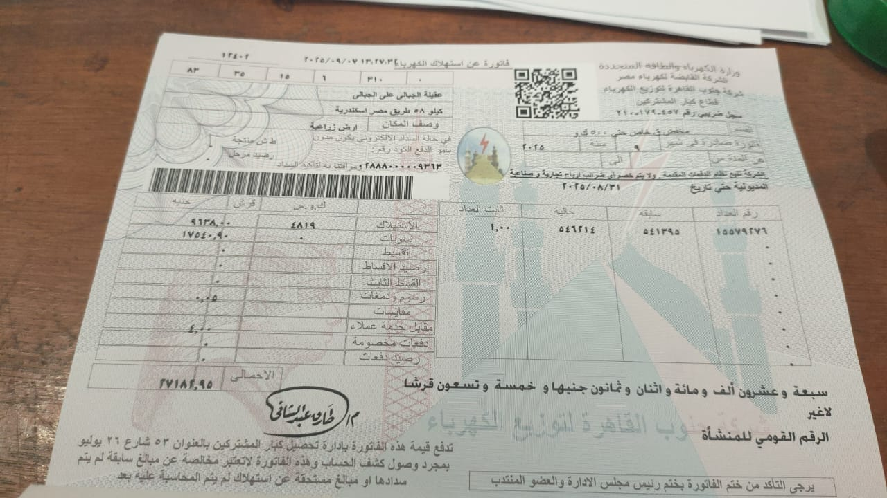
تاريخ طباعة المطالبة |  | 2025-09-30 |  |  |  |  | مدخلات متغيره |  | ازرق
عدد ساعات اضافيه |  | 0 |  |  |  |  | ثوابت |  | اسود
قيمة ساعات اضافيه |  | EGP 0.00 | 100.00% |  |  |  | نتائج معادلات حسابيه |  | احمر
شهر |  | 8 |  | محول | ملاحظات | فاتورة | من | الى | استحقاق | صادرة في
عدد الافدنة |  | 78.50 |  | Transformer | Note | Bill | From | To | payment due | issued date
فواتير كهرباء |  | EGP 32,684.20 |  | 1-A | استهلاك | EGP 9,638.00 |  | 30/08/2025 |  | 9
تسويات الكهرباء |  | EGP 17,544.90 |  | 1-A | تسويات | EGP 17,544.90 |  | 30/08/2025 |  | 9
220 v Elect 220 فولت / انارة |  | EGP 4,678.00 |  | 1-A
3V Elect 3 فاز / مياة |  | EGP 10,461.30 |  | 2-H | استهلاك | EGP 5,501.30 |  | 30/08/2025 |  | 9
رواتب |  | EGP 6,068.99 |  | 2-H
مجموع الساعات |  | 156 |  | 2-H
تسويات المياه و الابار |  | EGP 0.00
قيمة الساعة |  | EGP 67.06 |  |  |  | EGP 32,684.20 | مجموعة اللواء عزالدين امين

 | الاسم | نصيب المساحة | مساحة | رواتب للفدان | ساعات مياة | 3 فاز | 220 فولت | تسويات |  | اجمالي
 |  | % |  | EGP 77.31 |  | 3V Elect | 220v Elect | كهرباء | مياه
1 | م/حمدي رشاد | 1274 | 10 | EGP 773.12 | 0 | EGP 0.00 | EGP 0.00 | EGP 2,235.22 | EGP 0.00 | EGP 3,008.34

2 | لواء/ عزالدين امين | 1274 | 10 | EGP 773.12 | 0 | EGP 0.00 | EGP 3,478.00 | EGP 2,235.22 | EGP 0.00 | EGP 6,486.34

3 | د/نافع عبد الهادي | 2548 | 20 | EGP 1,546.24 | 0 | EGP 0.00 | EGP 0.00 | EGP 4,470.44 | EGP 0.00 | EGP 6,016.68

4 | د/شريف المفتي | 1274 | 10 | EGP 773.12 | 60 | EGP 4,023.58 | EGP 200.00 | EGP 2,235.22 | EGP 0.00 | EGP 7,231.92

5 | د/وليد شعبان | 0637 | 5 | EGP 386.56 | 28 | EGP 1,877.67 | EGP 0.00 | EGP 1,117.61 | EGP 0.00 | EGP 3,381.84

6 | د/فاروق صالح | 1274 | 10 | EGP 773.12 | 36 | EGP 2,414.15 | EGP 400.00 | EGP 2,235.22 | EGP 0.00 | EGP 5,822.49

7 | الحاجه خديجة منير | 0255 | 2 | EGP 154.62 | 12 | EGP 804.72 | EGP 0.00 | EGP 447.39 | EGP 0.00 | EGP 1,406.73

8 | الحاج سيد | 0637 | 5 | EGP 386.56 | 2 | EGP 134.12 | EGP 200.00 | EGP 1,117.61 | EGP 0.00 | EGP 1,838.29

9 | لواء/ علاء عزام | 0637 | 5 | EGP 386.56 | 12 | EGP 804.72 | EGP 400.00 | EGP 1,117.61 | EGP 0.00 | EGP 2,708.89

10 | أ / ايهاب وهدان | 0191 | 1.5 | EGP 115.97 | 6 | EGP 402.36 | EGP 0.00 | EGP 335.10 | EGP 0.00 | EGP 853.43

المجموع |  | 10000 | 78.50 | EGP 6,068.99 | 156 | EGP 10,461.30 | EGP 4,678.00 | 17546.64 | 0.00 | EGP 38,754.93

